1.5
Haridus- ja teadusministeeriumi teaduseelarve ja selle põhikomponentide mahud 2014. aastal (mln EUR).
Allikas: Riigieelarve

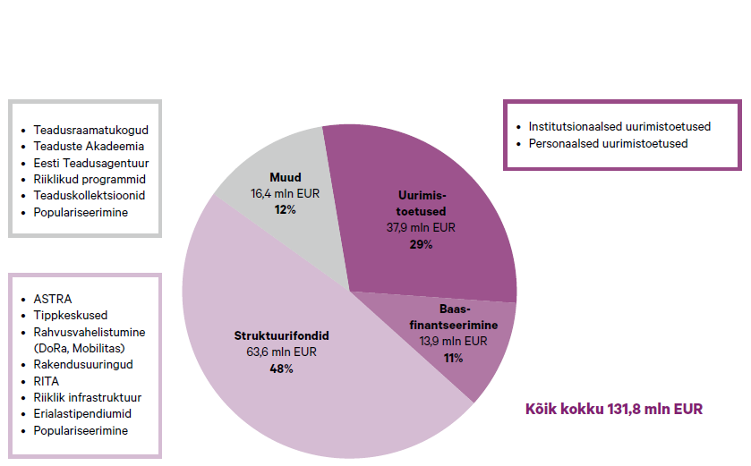
 | osakaal | mln EUR
Uurimistoetused | 29% | 37.9
Baasfinantseerimine | 11% | 13.9
Struktuurifondid | 48% | 63.6
Muud | 12% | 16.4
 |  | 131.80

1.9
Projektipõhise rahastuse osakaal kogurahastusest (%) 2011. aastal (või muu viimane kättesaadav aaasta). Eesti kohta 2016. aastal.
Allikas: OECD ja Eesti Teadusagentuur (Eesti, 2016. aasta kohta).

Algandmed: Dataset: Science Technology and Industry Outlook 2014
 |  | Projektipõhine finantseerimine (% kogurahastusest) |  |  |  |  | Institutsionaalne plokkfinantseerimine (% kogurahastusest )
 |  | Project-based funding, % of total funding to national performers |  |  |  |  | Institutional block funding, % of total funding to national performers |  |  |  |  | Kogurahastuse jagunemine projektipõhiseks ja institustionaalseks plokkfinantseerimiseks (koond algandmetest)
 |  | 2010 | 2011 | 2012 | 2013 | 2014 | 2010 | 2011 | 2012 | 2013 | 2014 |  | Projektipõhine finantseerimine (% kogurahastusest) | Institutsionaalne plokkfinantseerimine (% kogurahastusest ) | EESTI | Osakaal (%) | mln EUR
Australia | Austraalia | 53.9 | 58.1 | .. | .. | .. | 46.1 | 41.9 | .. | .. | .. | Šveits | 25 | 75 | Uurimistoetused | 73% | 37.9
Austria | Austria | 24.3 | 25.5 | .. | .. | .. | 75.7 | 74.5 | .. | .. | .. | Austria | 26 | 75 | Baasfinantseerimine | 27% | 13.9
Belgium | Belgia | 54.3 | .. | .. | .. | .. | 45.7 | .. | .. | .. | .. | Holland | 29 | 71 |  |  | 51.8
Canada | Kanada | .. | .. | .. | .. | .. | .. | .. | .. | .. | .. | Taani | 35 | 65 | *ETAGi metoodika, kokkuleppeline.
Chile | Tšiili | .. | 76.2 | .. | .. | .. | .. | 23.8 | .. | .. | .. | Iisrael | 37 | 63 | ** Andmed pärinevad Haridus- ja teadusministeeriumi 2014. aasta teaduseelarvest (vt joonis 1.5)
Czech Republic | Tšehhi | 48.1 | 47.6 | .. | .. | .. | 51.9 | 52.4 | .. | .. | .. | Saksamaa | 39 | 61
Denmark | Taani | 35.9 | 35.3 | .. | .. | .. | 64.1 | 64.7 | .. | .. | .. | Norra | 43 | 57
Estonia | Eesti | .. | .. | .. | .. | .. | .. | .. | .. | .. | .. | Tšehhi | 48 | 52
Finland | Soome | 52.3 | 49.6 | .. | .. | .. | 47.7 | 50.4 | .. | .. | .. | Soome | 50 | 50
France | Prantsusmaa | .. | .. | .. | .. | .. | .. | .. | .. | .. | .. | Belgia | 54 | 46
Germany | Saksamaa | 37.7 | 38.6 | .. | .. | .. | 62.3 | 61.4 | .. | .. | .. | Austraalia | 58 | 42
Greece | Kreeka | .. | .. | .. | .. | .. | .. | .. | .. | .. | .. | Iirimaa | 65 | 35
Hungary | Ungari | .. | .. | .. | .. | .. | .. | .. | .. | .. | .. | Uus-Meremaa | 69 | 31
Iceland | Island | .. | .. | .. | .. | .. | .. | .. | .. | .. | .. | Korea | 71 | 29
Ireland | Iirimaa | 66.7 | 64.9 | .. | .. | .. | 33.3 | 35.1 | .. | .. | .. | Eesti | 73.0 | 27
Israel | Iisrael | 38.4 | 37.2 | .. | .. | .. | 61.6 | 62.8 | .. | .. | .. | Tšiili | 76 | 24
Italy | Itaalia | .. | .. | .. | .. | .. | .. | .. | .. | .. | ..
Japan | Jaapan | .. | .. | .. | .. | .. | .. | .. | .. | .. | ..
Korea | Korea | 70.4 | 71.1 | .. | .. | .. | 29.6 | 28.9 | .. | .. | ..
Latvia | Läti | .. | .. | .. | .. | .. | .. | .. | .. | .. | ..
Luxembourg | Luksemburg | .. | .. | .. | .. | .. | .. | .. | .. | .. | ..
Mexico | Mehhiko | .. | .. | .. | .. | .. | .. | .. | .. | .. | ..
Netherlands | Holland | 27.3 | 28.8 | .. | .. | .. | 72.7 | 71.2 | .. | .. | ..
New Zealand | Uus-Meremaa | 69.1 | .. | .. | .. | .. | 30.9 | .. | .. | .. | ..
Norway | Norra | 43.2 | 42.8 | .. | .. | .. | 56.8 | 57.2 | .. | .. | ..
Poland | Poola | .. | .. | .. | .. | .. | .. | .. | .. | .. | ..
Portugal | Portugal | .. | .. | .. | .. | .. | .. | .. | .. | .. | ..
Slovak Republic | Slovakkia | .. | .. | .. | .. | .. | .. | .. | .. | .. | ..
Slovenia | Sloveenia | .. | .. | .. | .. | .. | .. | .. | .. | .. | ..
Spain | Hispaania | .. | .. | .. | .. | .. | .. | .. | .. | .. | ..
Sweden | Rootsi | .. | .. | .. | .. | .. | .. | .. | .. | .. | ..
Switzerland | Šveits | 25 | .. | .. | .. | .. | 75 | .. | .. | .. | ..
Turkey | Türgi | .. | .. | .. | .. | .. | .. | .. | .. | .. | ..
United Kingdom | Suurbritannia | .. | .. | .. | .. | .. | .. | .. | .. | .. | ..
United States | USA | .. | .. | .. | .. | .. | .. | .. | .. | .. | ..
European Union (28 countries) | EL28 | .. | .. | .. | .. | .. | .. | .. | .. | .. | ..
OECD - Total | OECD | .. | .. | .. | .. | .. | .. | .. | .. | .. | ..
Argentina | Argentiina | .. | .. | .. | .. | .. | .. | .. | .. | .. | ..
Brazil | Brasiila | .. | .. | .. | .. | .. | .. | .. | .. | .. | ..
China (People's Republic of) | Hiina Rahvavabariik | .. | .. | .. | .. | .. | .. | .. | .. | .. | ..
Colombia | Kolumbia | .. | .. | .. | .. | .. | .. | .. | .. | .. | ..
Costa Rica | Costa Rica | .. | .. | .. | .. | .. | .. | .. | .. | .. | ..
India | India | .. | .. | .. | .. | .. | .. | .. | .. | .. | ..
Indonesia | Indoneesia | .. | .. | .. | .. | .. | .. | .. | .. | .. | ..
Lithuania | Leedu | .. | .. | .. | .. | .. | .. | .. | .. | .. | ..
Malaysia | Malaisia | .. | .. | .. | .. | .. | .. | .. | .. | .. | ..
Russia | Venemaa | .. | .. | .. | .. | .. | .. | .. | .. | .. | ..
South Africa | Lõuna-Aafrika Vabariik | .. | .. | .. | .. | .. | .. | .. | .. | .. | ..
Chinese Taipei | Hiina (Taipei) | .. | .. | .. | .. | .. | .. | .. | .. | .. | ..

Governments support public research by means of institutional and project-based funding. Institutional block grants provide stable long-run funding of research, while project-based funding can promote competition within the research system and target strategic areas. Project funding is defined as funding attributed on the basis of a project submission by a group or individuals for an R&D activity that is limited in scope, budget and time. Institutional funding is defined as the general funding of institutions with no direct selection of R&D projects or programmes (OECD, 2010c). The figure shows the balance between institutional funding and project funding for selected OECD countries. Data are based on an exploratory project carried out by NESTI on public R&D funding (Van Steen, 2012).

4.2
Tootlikkus (USD tunnis, ostujõu pariteedi alusel) vs. teadustöötajate arv tuhande tööstussektori töötaja kohta 2014. aastal (või viimasel olemasoleval aastal).
Allikas: OECD (Main Science and Technology Indicators Database)

Riik | Teadustöötajate arv tuhande tööstussektori töötaja kohta (2014 või viimane kättesaadav aasta) | Tootlikkus (USD tunnis, ostujõu pariteedi alusel) 2014
Soome | 12.22 | 54.2
Taani | 13.15 | 64.4
Rootsi | 14.13 | 57.6
Island | 5.9 | 43.5
Belgia | 7.68 | 68.7
Prantsusmaa | 8.68 | 64.8
Austria | 8.02 | 58.6
Sloveenia | 6.22 | 40.2
Iirimaa | 8.01 | 65.4
Suurbritannia | 4.78 | 50.5
Kanada | 6.66 | 51.7
Norra | 8.22 | 86.1
USA | 8.67 | 67
Holland | 7.38 | 65.6
Portugal | 3.1 | 35.5
Saksamaa | 6.55 | 64.4
EL (28 riiki) | 6.25 | 50.8
OECD riigid kokku | 6.25 | 49.3
Kreeka | 1.62 | 36.4
Eesti | 2.76 | 32.9
Tšehhi | 4.45 | 36.3
Hispaania | 3.38 | 51.2
Slovakkia | 1.52 | 39.2
Ungari | 4.84 | 33.3
Poola | 2.03 | 29.9
Itaalia | 2.55 | 51.5
Türgi | 1.9 | 31.7

Täiendav info:
Allikas: OECD (Main Science and Technology Indicators Database)

 |  | Teadustöötajate arv tuhande inimese kohta kogutööjõus |  |  | Teadustöötajate arv tuhande tööstussektori töötaja kohta
 |  | Total researchers per thousand total employment |  |  | Business Enterprise researchers per thousand employment in industry
Country | Riik | 2012 | 2013 | 2014 | 2012 | 2013 | 2014
Austria | Austria | 9.34 | 9.56 | 9.61 | 7.74 | 7.99 | 8.02
Belgium | Belgia | 10.02 | 10.22 | 10.3 | 7.52 | 7.67 | 7.68
Canada | Kanada | 9.06 | 8.82 | 8.82 | 7.1 | 6.66 | 6.66
Chile | Tšiili | 0.89 | 0.76 | 0.96 | 0.38 | 0.26 | 0.42
Czech Republic | Tšehhi | 6.56 | 6.74 | 7.05 | 3.78 | 4.1 | 4.45
Denmark | Taani | 14.63 | 14.7 | 14.7 | 13.46 | 13.13 | 13.15
Estonia | Eesti | 7.72 | 7.33 | 7.11 | 3.2 | 3.06 | 2.76
Finland | Soome | 15.95 | 15.56 | 15.32 | 13.02 | 12.6 | 12.22
France | Prantsusmaa | 9.52 | 9.79 | 9.88 | 8.34 | 8.66 | 8.68
Germany | Saksamaa | 8.38 | 8.37 | 8.42 | 6.48 | 6.42 | 6.55
Greece | Kreeka | 6.04 | 7.39 | 7.49 | 1.38 | 1.39 | 1.62
Hungary | Ungari | 5.95 | 6.19 | 6.19 | 4.29 | 4.65 | 4.84
Iceland | Island | .. | 11.15 | 11.15 | .. | 5.9 | 5.9
Ireland | Iirimaa | 8.69 | 8.95 | 9.11 | 7.32 | 7.83 | 8.01
Israel | Iisrael | 17.38 | .. | 17.38 | 22.78 | 21.5 | 21.5
Italy | Itaalia | 4.47 | 4.78 | 4.93 | 2.23 | 2.4 | 2.55
Japan | Jaapan | 10.03 | 10.18 | 10.47 | 9.2 | 9.25 | 9.59
Korea | Korea | 12.79 | 12.84 | 13.49 | 12.4 | 12.59 | 13.39
Luxembourg | Luksemburg | 6.1 | 6.49 | 6.44 | 3.14 | 3.34 | 3.37
Netherlands | Holland | 8.29 | 8.76 | 8.64 | 6.96 | 7.54 | 7.38
Norway | Norra | 10.37 | 10.42 | 10.69 | 7.75 | 7.78 | 8.22
Poland | Poola | 4.33 | 4.62 | 5 | 1.24 | 1.7 | 2.03
Portugal | Portugal | 9.28 | 8.5 | 8.51 | 3.45 | 3 | 3.1
Slovak Republic | Slovakkia | 6.91 | 6.72 | 6.63 | 1.43 | 1.42 | 1.52
Slovenia | Sloveenia | 9.48 | 9.42 | 9.22 | 6.13 | 6.29 | 6.22
Spain | Hispaania | 6.91 | 6.92 | 6.8 | 3.32 | 3.42 | 3.38
Sweden | Rootsi | 10.65 | 13.74 | 14.07 | 9.9 | 13.88 | 14.13
Switzerland | Šveits | 7.53 | .. | 7.53 | 4.68 | .. | 4.68
Turkey | Türgi | 3.31 | 3.49 | 3.46 | 1.66 | 1.85 | 1.9
United Kingdom | Suurbritannia | 8.63 | 8.91 | 8.9 | 4.24 | 4.57 | 4.78
United States | USA | 8.74 | .. | 8.74 | 8.67 | .. | 8.67
European Union (28 countries) | Euroopa Liit (28 riiki) | 7.47 | 7.72 | 7.78 | 4.77 | 5.03 | 5.14
European Union (15 countries) | Euroopa Liit (15 riiki) | 8.19 | 8.46 | 8.5 | 5.6 | 5.85 | 5.95
OECD - Total | OECD kokku | 7.78 | .. | 7.78 | 6.25 | .. | 6.25
China (People's Republic of) | Hiina Rahvavabariik | 1.83 | 1.93 | 1.97 | .. | .. | ..
Romania | Rumeenia | 2.08 | 2.17 | 2.1 | 0.66 | 0.71 | 0.69
Russia | Venemaa | 6.2 | 6.17 | 6.22 | 3.81 | 3.81 | 3.84
Chinese Taipei | Hiina (Taipei) | 12.9 | 12.87 | 12.91 | 9.79 | 9.9 | 10.08
Data extracted on 05 May 2016 10:27 UTC (GMT) from OECD.Stat

OECD kasutab produktiivsuse mõõdikuna:
productivity = gdp per hour worked
Def: http://www.keepeek.com/Digital-Asset-Management/oecd/industry-and-services/oecd-compendium-of-productivity-indicators-2015/labour-productivity_pdtvy-2015-7-en#page1
Andmed pärinevad: http://stats.oecd.org/Index.aspx?DataSetCode=PDB_LV#
Seisuga: 21.04.2016
 | GDP per hour worked / SKP töötunni kohta
 | USD, current prices, current PPPs / USD ostuvõime alusel
 | 2013 | 2014 | 2015
Austraalia | 56.2 | 55.8 | ..
Austria | 58.1 | 58.6 | 59.5
Belgia | 68.2 | 68.7 | ..
Kanada | 50.5 | 51.7 | ..
Tšiili | 24.8 | 25.7 | ..
Tšehhi | 35.3 | 36.3 | 36.8
Taani | 64.2 | 64.4 | 64.8
Eesti | 31.9 | 32.9 | 32.0
Soome | 53.9 | 54.2 | 55.2
Prantsusmaa | 64.5 | 64.8 | ..
Saksamaa | 63 | 64.4 | 65.4
Kreeka | 35.9 | 36.4 | 36
Ungari | 33.7 | 33.3 | 33.9
Island | 42.8 | 43.5 | ..
Iirimaa | 64.1 | 65.4 | ..
Iisrael | 37.7 | 38.1 | ..
Itaalia | 51.4 | 51.5 | 52.1
Jaapan | 41.5 | 41.3 | ..
Korea | 31.5 | 31 | ..
Luksemburg | 89.8 | 91.8 | ..
Mehhiko | 19.1 | 20.6 | ..
Holland | 65.1 | 65.6 | 67
Uus-Meremaa | 42 | 41.7 | ..
Norra | 88.2 | 86.1 | ..
Poola | 29.6 | 29.9 | ..
Portugal | 35.3 | 35.5 | 36.1
Slovakkia | 38.2 | 39.2 | 40.2
Sloveenia | 39.2 | 40.2 | 41.3
Hispaania | 50.7 | 51.2 | 52
Rootsi | 57.6 | 57.6 | 59.4
Šveits | 63 | 63.2 | ..
Türgi | 32.1 | 31.7 | ..
Suurbritannia | 50 | 50.5 | 51.5
USA | 65.7 | 67 | ..
EU 19 | 56.3 | 56.9 | ..
EU 28 | 50.3 | 50.8 | ..
OECD kokku | 48.7 | 49.3 | ..
Läti | 26.5 | 27.6 | 28.8
Leedu | 33 | 33.6 | 33.7
Venemaa | 22.9 | 23.7 | ..
LAV | 20.8 | 21.1 | ..
Data extracted on 21 Apr 2016 12:09 UTC (GMT) from OECD.Stat

4.5
Doktorikraadiga teadustöötajaid Eesti ettevõtlussektoris valdkonniti aastail 1998-2014.
Allikas: Statistikaamet.

Valdkond (joonisel) | Algne valdkonna nimetus (EMTAK 2008) | 1998 | 1999 | 2000 | 2001 | 2002 | 2003 | 2004 | 2005 | 2006 | 2007 | 2008 | 2009 | 2010 | 2011 | 2012 | 2013 | 2014
Töötlev tööstus | Töötlev tööstus | 12 | 20 | 18 | 19 | 25 | 36 | 49 | 43 | 25 | 45 | 37 | 32 | 32 | 38 | 26 | 22 | 18
Energeetika | Elektrienergia, gaasi ja auruga varustamine; veevarustus | 0 | 0 | 0 |  | 0 | 1 | 1 | 1 | 3 | 4 | 2 | 3 | 5 | 4 | 6 | 8 | 8
Kaubandus | Hulgi- ja jaekaubandus; mootorsõidukite ja mootorrataste remont | 7 | 7 | 3 | 6 | 5 | 3 | 6 | 11 | 11 | 6 | 4 | 1 | 2 | 4 | 3 | 1 | 1
Telekommunikatsioon/Tarkvara | Info ja side | 10 | 12 | 11 | 12 | 14 | 11 | 27 | 31 | 27 | 24 | 53 | 46 | 46 | 42 | 32 | 33 | 35
Finantsteenused | Finants- ja kindlustustegevus |  |  |  |  |  | 1 | 2 | 1 | 5 | 3 | 5 | 6 | 4 | 6 | 4 | 3 | 3
Teadus- ja arendustegevus | Kutse-, teadus- ja tehnikaalane tegevus | 33 | 30 | 22 | 10 | 9 | 20 | 21 | 55 | 53 | 71 | 130 | 178 | 196 | 180 | 176 | 175 | 180
Muud äriteenused | Kinnisvaraalane tegevus; Haldus- ja abitegevused; Avalik haldus ja riigikaitse; kohustuslik sotsiaalkindlustus ja haridus; Tervishoid; Hoolekandeasutuste tegevus ja sotsiaalhoolekanne majutuseta; Kunst, meelelahutus ja vaba aeg; Muud teenindavad tegevused; eksterritoriaalsete üksuste tegevus. | 9 | 17 | 10 | 19 | 21 | 19 | 14 | 20 | 28 | 26 | 0 | 0 | 0 | 0 | 0 | 0 | 0
Muud |  | 11 | 0 | 0 | 0 | 0 | 42 | 2 | 3 | 3 | 1 | 0 | 6 | 2 | 4 | 5 | 6 | 7
KOKKU |  | 82 | 86 | 64 | 66 | 74 | 133 | 122 | 165 | 155 | 180 | 231 | 272 | 287 | 278 | 252 | 248 | 252
NB! Valdkondi on kokku pandud, muutmaks joonist kompaktsemaks. Samuti toimus Statistikaameti poolt kasutatavas tegevusalade klassifikaatoris 2007. aastal muutus. Seega on sobitatud kokku kahe klassifikaatori valdkonnad, saamaks pikemat aegrida.

Algandmed:

TD023: UURIMIS- JA ARENDUSTEGEVUSEGA HÕIVATUD TÖÖTAJAD TÖÖTAJAD ETTEVÕTLUSSEKTORIS HARIDUSTASEME JA TEGEVUSALA (EMTAK 2008) JÄRGI
Doktorikraad
 | 2007 | 2008 | 2009 | 2010 | 2011 | 2012 | 2013 | 2014 | 2015
Tegevusalad kokku | 180 | 234 | 274 | 292 | 280 | 255 | 248 | 254 | 236
Põllumajandus, metsamajandus ja kalapüük | 0 | 0 | . | . | 0 | . | . | . | .
Mäetööstus | . | . | . | . | . | . | . | . | .
Töötlev tööstus | 42 | 37 | 32 | 32 | 38 | 26 | 22 | 18 | 20
Elektrienergia, gaasi ja auruga varustamine; veevarustus | 4 | 2 | 3 | 5 | 4 | 6 | 8 | 8 | 8
Kanalisatsioon, jäätmekogumine ja saastekäitlus | 0 | . | . | . | . | . | . | . | .
Ehitus | . | . | . | . | 0 | 0 | . | . | 0
Hulgi- ja jaekaubandus; mootorsõidukite ja mootorrataste remont | 3 | 4 | 1 | 2 | 4 | 3 | 1 | 1 | 0
Veondus ja laondus | 0 | 0 | 0 | . | . | . | . | . | .
Majutus ja toitlustus | 0 | 0 | 0 | 0 | 0 | 0 | 0 | 0 | 0
Info ja side | 24 | 53 | 46 | 46 | 42 | 32 | 33 | 35 | 33
Finants- ja kindlustustegevus | 3 | 5 | 6 | 4 | 6 | 4 | 3 | 3 | 5
Kinnisvaraalane tegevus | 0 | 0 | 0 | . | 0 | 0 | 0 | 0 | 0
Kutse-, teadus- ja tehnikaalane tegevus | 100 | 130 | 178 | 196 | 180 | 176 | 175 | 180 | 162
Haldus- ja abitegevused | . | . | 1 | 2 | . | . | . |  | .
Avalik haldus ja riigikaitse; kohustuslik sotsiaalkindlustus ja haridus | 0 | 0 | 0 | 0 | 0 | 0 | 0 | 0 | 0
Tervishoid | . | . | 5 | . | 4 | 5 | 6 | 7 | 5
Hoolekandeasutuste tegevus ja sotsiaalhoolekanne majutuseta | 0 | 0 | 0 | 0 | 0 | 0 | 0 | 0 | 0
Kunst, meelelahutus ja vaba aeg | 0 | 0 | 0 | 0 | 0 | 0 | 0 | 0 | 0
Muud teenindavad tegevused; eksterritoriaalsete üksuste tegevus | . | 0 | 0 | 0 | 0 | 0 | 0 | 0 | 0
. Andmete avaldamist ei võimalda andmekaitse põhimõte.
Teaduste kandidaadid kuuluvad doktorite hulka.
LAST-UPDATED | 2016-12-02

TD23: UURIMIS- JA ARENDUSTEGEVUSEGA HÕIVATUD TÖÖTAJAD ETTEVÕTLUSSEKTORIS HARIDUSTASEME JA TEGEVUSALA JÄRGI (EMTAK 2003) (1998-2007)
ETTEVÕTLUSSEKTORIS --- Tegevusala (EMTAK 2003), Haridustase ning Aasta
Doktori- või kandidaadikraad
 | 1998 | 1999 | 2000 | 2001 | 2002 | 2003 | 2004 | 2005 | 2006 | 2007
Tegevusalad kokku | 83 | 89 | 65 | 68 | 74 | 133 | 122 | 165 | 155 | 180
Põllumajandus, jahindus ja metsamajandus; kalapüük | . | . | .. | .. | .. | .. | 0 | 0 | . | 0
Mäetööstus | 0 | 0 | 0 | 0 | 0 | . | . | . | 0 | .
Töötlev tööstus | 12 | 20 | 18 | 19 | 25 | 36 | 49 | 43 | 25 | 45
Elektrienergia-, gaasi- ja veevarustus | 0 | 0 | 0 | . | 0 | 1 | 1 | 1 | 3 | 4
Ehitus | 0 | 0 | 0 | 0 | 0 | . | 0 | . | . | .
Hulgi- ja jaekaubandus; mootorsõidukite ja kodumasinate remont | 7 | 7 | 3 | 6 | 5 | 3 | 6 | 11 | 11 | 6
Hotellid ja restoranid | 0 | 0 | 0 | 0 | 0 | 0 | 0 | 0 | 0 | 0
Veondus, laondus ja side | 0 | . | . | 0 | 0 | 0 | 0 | 0 | . | 0
Finantsvahendus | .. | .. | .. | .. | .. | 1 | 2 | 1 | 5 | 3
Arvutid ja nendega seotud tegevus | 10 | 12 | 11 | 12 | 14 | 11 | 27 | 31 | 27 | 24
Teadus- ja arendustegevus | 33 | 30 | 22 | 10 | 9 | 20 | 21 | 55 | 53 | 71
Muu äritegevus | 9 | 17 | 10 | 19 | 21 | 19 | 14 | 20 | 28 | 26
Kinnisvaraalane tegevus; haridus; tervishoid; muu teenindus | 11 | . | . | . | 0 | 42 | 2 | 3 | 3 | 1
. Andmete avaldamist ei võimalda andmekaitse põhimõte.
.. Andmeid ei kogutud.
Enne 2003. aastat ei sisalda teadus- ja arendustegevus ettevõtluses finantsvahenduse tegevusala andmeid.
LAST-UPDATED | 12/3/08

4.10
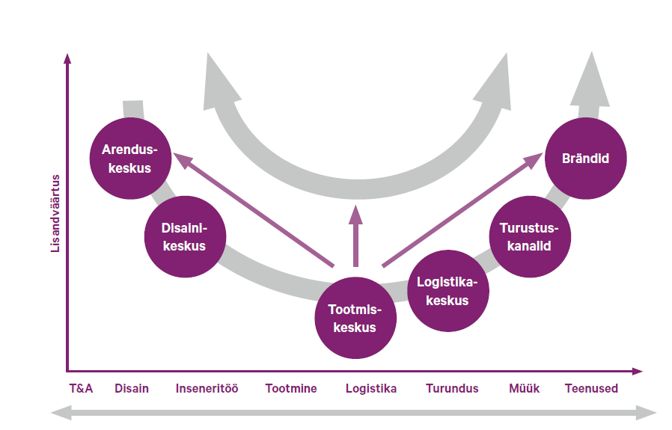
Joonis 4.10. Tööjõu tootlikkuse tõstmise erinevad võimalused ettevõtte koha muutmise kaudu rahvusvahelises väärtusahelas (Varblane ja Varblane, 2009)
Allikas: Varblane U., Varblane, U. (2009). Tööjõu tootlikkus ja selle muutused Eesti majanduses rahvusvahelises võrdluses. - Eesti majanduse aktuaalesd arenguprobleemid keskpikas perspektiivis. Tartu: Tartu Ülikooli Kirjastus, lk. 134-171.

